상품제안서
[카카오프렌즈] TWS 완전무선 이어폰 K1 | 상품코드: F15427

 |  |  |  |  |  |  | 02-412-0044 | www.easy1.co.kr
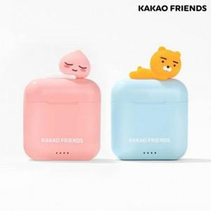  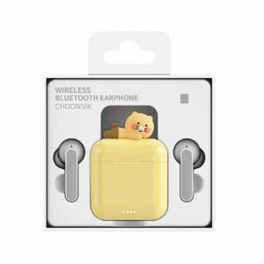

【상세/제작정보】 | 귀여운 카카오프렌즈 캐릭터 무선 이어폰

【인쇄/포장옵션】 | 레이저 / 포장지포장

【공급단가】 | 수량 | 30~ | 100~ | 300~ | 500~ | 1,000~
*VAT별도 | 단가 | 35,000원 | 34,440원 | 33,600원 | 32,760원 | 32,200원

【상품 URL】 | http://www.easy1.co.kr/src/goods_detail.php?gdno=15427

